상품제안서
스마트포인터 무선 프리젠터 마우스1 | 상품코드: S45562

 |  |  |  |  |  |  | 02-713-8555 | www.synergygift.co.kr
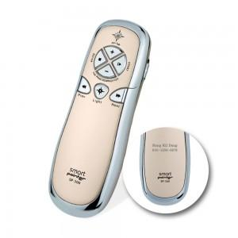 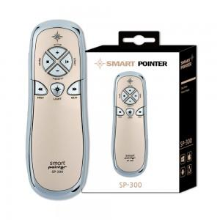 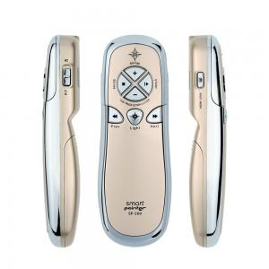

【상세/제작정보】 | <p><span style="font-size: 14pt;">★레이저가 없는 제품입니다 미성년자도 구매가 가능한 제품입니다★</span></p><p>&nbsp;</p>

【인쇄/포장옵션】 | 레이저 / 포장지포장

【공급단가】 | 수량 | 20~ | 50~ | 100~ | 300~ | 500~
*VAT별도 | 단가 | 33,500원 | 31,400원 | 30,400원 | 29,100원 | 28,600원

【상품 URL】 | https://www.synergygift.co.kr:443/src/goods_detail.php?gdno=45562

